요구사항명세
요구사항 분석 명세서

당근마켓 – 중고거래 어플 자신이 원하는 물품을 고른다. 당근채팅으로 상대방과 장소, 시간을 정한다.
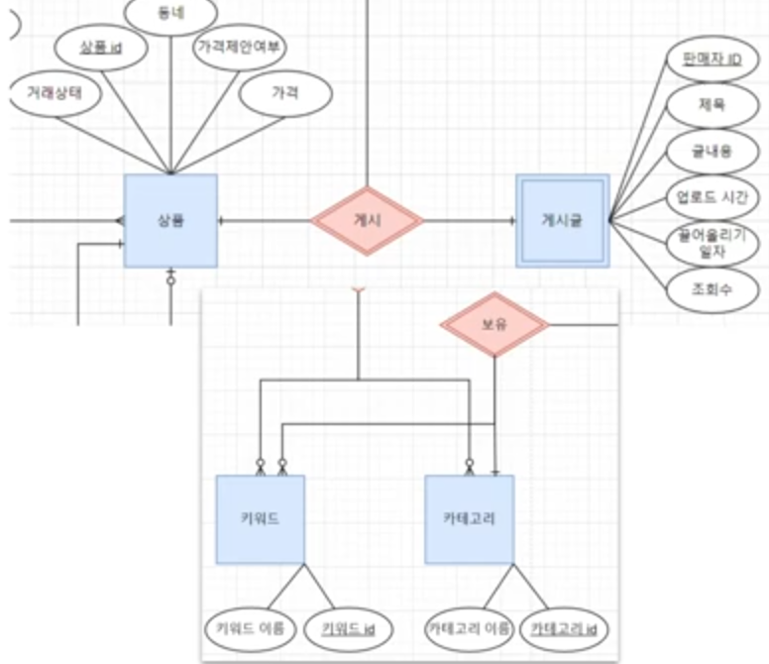
회원가입
현재 위치로 동네를 설정하고 휴대폰 인증(필수)
프로필 수정으로 닉네임과 사진 등록
동네를 추가하여 인증할 수 있다.

홈, 내 동네 | 상품 - 게시글
주변 동네에 올라온 게시글 볼 수 있다. | 게시 (1:1)
내 동네 설정으로 동네를 변경 가능하다 | 카테고리(1:1)
필터를 사용하여 동네 주변의 상품을 검색할 수 있다. | 키워드(1:N)
카테고리별로 게시글을 볼 수 있다.
활동알림, 키워드 알림을 받을 수 있다.

게시글 작성 페이지(내 물건 팔기)
판매자는 글쓰기를 통해 게시글 작성
판매할 상품의 사진 최대 10장 업로드 가능
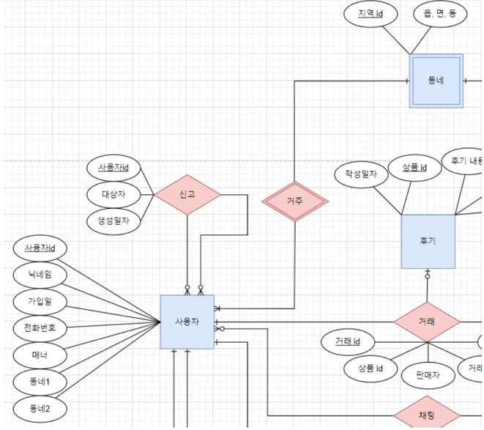
판매자는 글 제목, 상품의 자세한 정보 작성 가능
판매자는 카테고리 1개를 지정할 수 있다.
판매자는 판매 가격과 가격 제안 여부를 지정할 수 있다.

게시글 페이지
게시글에서 상품 사진을 볼 수 있다. | 거주(N:1 필수적 식별)
게시글에서 판매자의 정보(닉네임, 매너온도,동네)를 확인할 수 있다. | 신고 (N:M 비식별)
게시글에서 제목, 거래상태,작성일,작성내용, 가격을 볼 수 있다. | 팔로잉(1:N 식별)
판매자가 가격제안을 허용하면 구매자는 가격 제안을 할 수 있다. | 보유 (1:N 식별)
게시글을 관심 목록에 추가할 수 있다.
채팅방에서 판매자와 대화 할 수 있다.
게시글 아래에서 판매자의 다른 판매 상품을 볼 수 있다.
구매자는 판매자를 신고 할 수 있다.

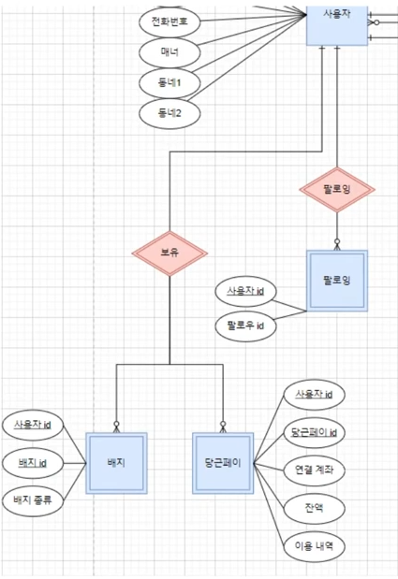
채팅방
구매자는 판매자와 채팅방을 통해 채팅을 할 수 있다.
채팅을 통해 약속을 잡은 후 전화를 할 수 있다.
만나서 거래할 때, 판매자에게 당근페이로 송금할 수 있다.
거래 완료 후 후기를 쓸 수 있다.
차단하기 및 신고하기 기능이 있다.

나의 당근
설정>계정 정보 관리에서 이메일과 휴대폰을 등록 및 수정할 수 있다.
당근 페이를 통해 타 계좌와 연결하여 금액을 충전 할 수 있다.
판매 내역, 구매 내역, 관심 목록 등을 조회 할 수 있다.
내 동네 설정에서 본인의 동네를 설정 할 수 있다.
키워드를 설정하여 알림을 받거나 관심 카테고리를 설정하여 선택한 카테고리의 게시글만 홈에서 볼수 있다.
모아보기를 통해 팔로우한 사용자의 게시글을 조회 할 수 있다.
당근 가계부를 통해 거래내역과 나눔 내역, 지역 주민들의 거래 현황을 조회할 수 있다.

나의 당근> 나의 프로필
공유 기능을 통해 나의 프로필을 상대방에게 공유할 수 있다.
동네 및 사용자 ID를 확인 할 수 있다.
프로필 사진, 닉네임을 수정 할 수 있다.
다른 사용자로부터 받은 칭찬, 후기 , 비매너 평가 등을 종합하여 만든 매너 온도를 확인할 수 있다.(99도까지)
재거래 희망률 및 응답률을 확인 할 수 있다. | 거래 (1:N 필수)
현재 판매 중이거나 거래 완료된 상품을 확인 할 수 있다. | 채팅(N:1)
받은 매너 평가를 확인 할 수 있다. | 관심(1:N)
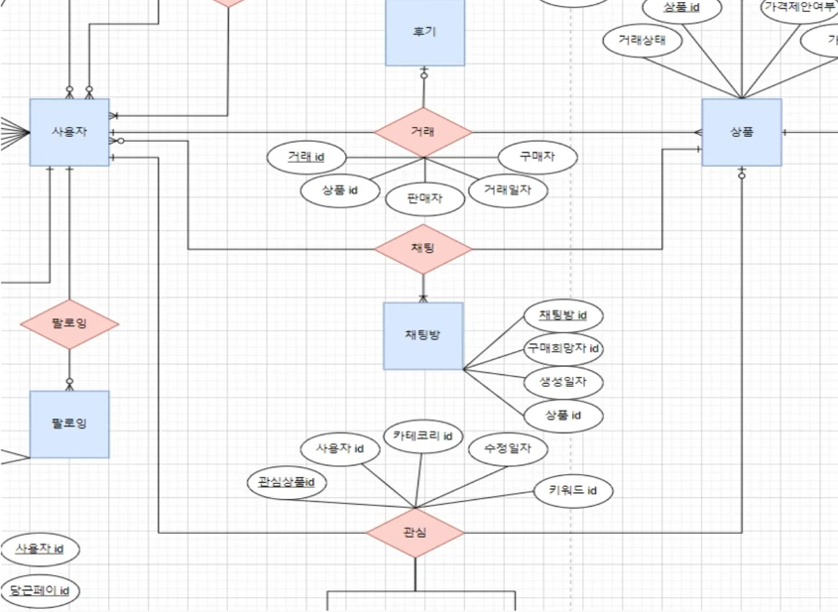
받은 거래 후기를 확인 할 수 있다.

ER다이어그램
